Seite 1 - Allgemeine Angaben
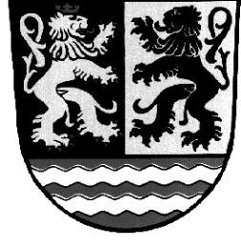
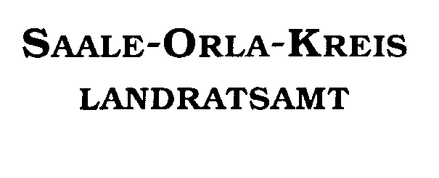

MIKROPROJEKTE1 - Projektskizze 2024 im Rahmen des Landesprogrammes "Solidarisches Zusammenleben der Generationen" gemäß Richtlinie in der Fassung vom 18.07.2022

Landratsamt Saale-Orla-Kreis Fachbereich Soziales, Jugend, Gesundheit Sozialplanung Oschitzer Straße 4 07907 Schleiz |  | Eingangsstempel:
 |  | Datum:

I. Antragssteller
Antragsteller/Träger:
Anschrift:

AnsprechpartnerIn:
Telefonnummer:
E-Mail:

Anschrift zu förderndes Projekt:
AnsprechpartnerIn:
Telefonnummer:
E-Mail:

II. Projektbezeichnung und Durchführungszeitraum
Projektbezeichnung:

Beginn des Projekts:
Ende des Projekts:
Ein vorzeitiger Maßnahmebeginn wird angestrebt:
ja | nein

III. Bankverbindung
Kontoinhaber: |  | IBAN:
Kreditinstitut: |  | BIC:
1 Als Mikroprojekte gelten gemäß der Richtlinie des Saale-Orla-Kreis zum Landesprogramm Projekte mit Gesamtkosten von maximal 5.000 € und einer beantragten Fördersumme von maximal 1.000 €.

Anlage Merkblatt DSGVO
